Análisis Mensual
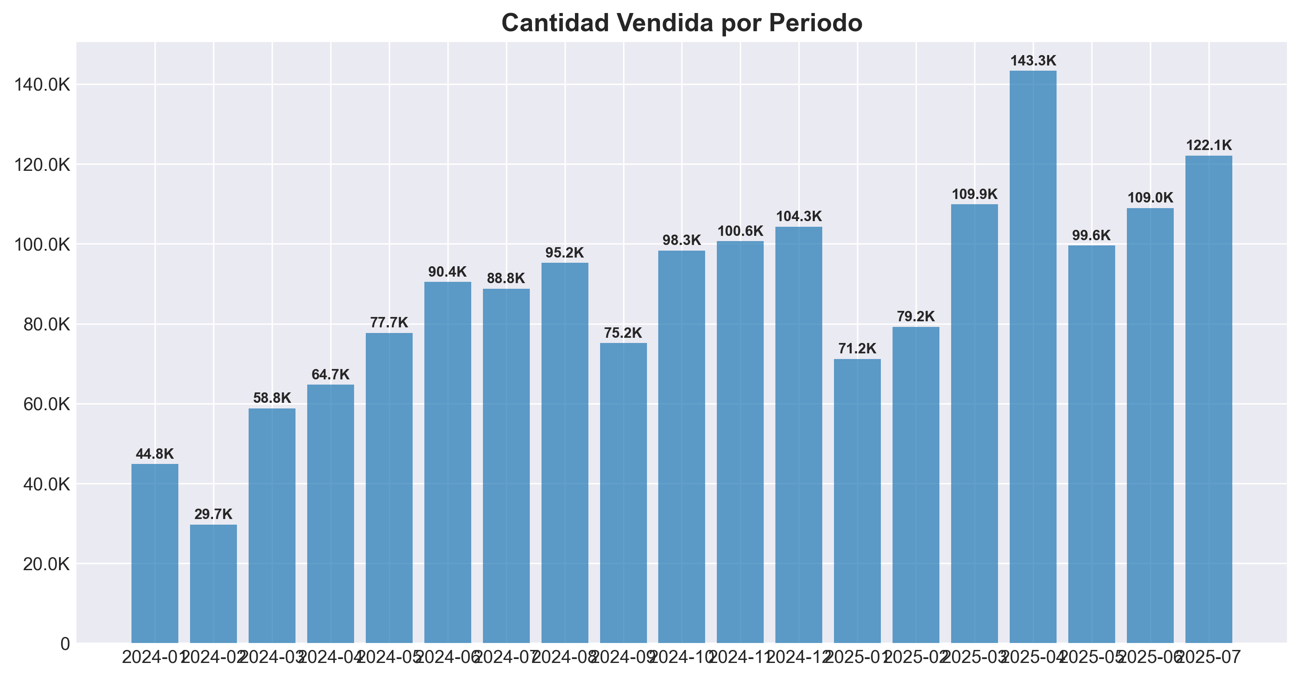
Periodo | Cantidad Vendida | Ventas Totales | Productos Activos
2024-01 | 44835 | 34712732.802 | 76
2024-02 | 29730 | 26585312.663 | 65
2024-03 | 58803 | 58429732.406 | 130
2024-04 | 64728 | 71652105.785 | 138
2024-05 | 77688 | 94883096.442 | 158
2024-06 | 90439 | 108016289.67 | 160
2024-07 | 88778 | 113497455.07 | 154
2024-08 | 95232 | 118910159.17 | 159
2024-09 | 75151 | 91898356.542 | 156
2024-10 | 98339 | 112775123.94 | 158
2024-11 | 100643 | 119900913.92 | 164
2024-12 | 104299 | 124509046.39 | 162
2025-01 | 71200 | 90562754.373 | 150
2025-02 | 79222 | 110257427.68 | 177
2025-03 | 109869 | 162254894.9 | 177
2025-04 | 143311 | 198582546.98 | 187
2025-05 | 99591 | 176207480.09 | 197
2025-06 | 108990 | 197089945.85 | 199
2025-07 | 122115 | 203413555.18 | 206

